heuristic
 | 휴리스틱 종류 | 함수 | 이동 방법 | 적합성 | 예시 | 해석
1 | Manhattan distance | h(n) = Cost * (abs(n.x-goal.x) + abs(n.y-goal.y)) | 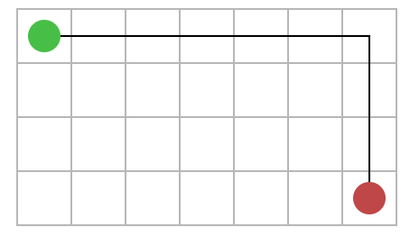 | 이동 가능 방향이 4방향일 경우, 대각선로 뚫고 갈 수 없기 때문에 맨해튼 거리가 적합하다. | 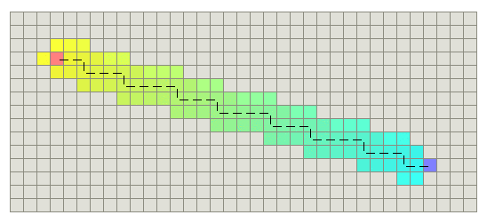 | 탐색하는 시간은 얼마 안 걸리지만, 최적의 거리는 아니다
2 | Diagonal distance | h(n) = Cost * max(abs(n.x-goal.x), abs(n.y-goal.y)) | 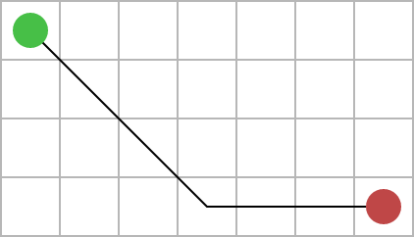 | 이동 가능 방향이 8방향일 경우, 대각선으로 갈 수 있다면 맨해튼거리로 가는 것보다 빠르기 때문에 적합하다. | 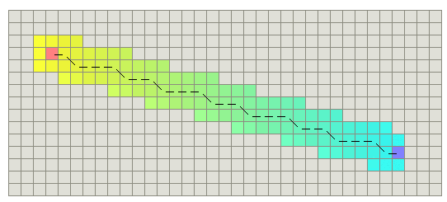 | 탐색하는 시간도 얼마 안 걸렸고, 맨해튼 거리에 비해 거리가 짧아졌다
3 | Euclidean distance | h(n) = Cost * sqrt((n.x-goal.x)^2 + (n.y-goal.y)^2) | 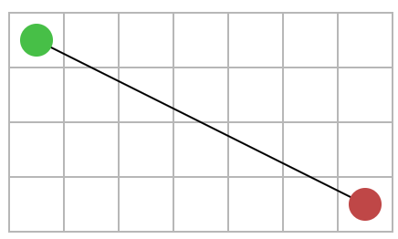 | 이동 가능 방향이 전방향일 경우, 유클라디안 거리가 적합할 수 있으나, 탐색하는 데 오래 걸린다는 단점이 있다. | 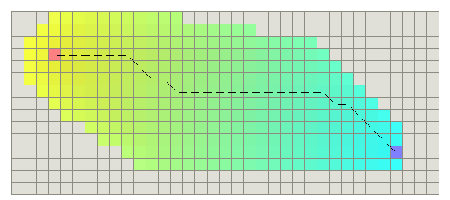 | 거리는 짧지만, 탐색하는 데 오래 걸렸다

 | 심화 예제 <스타크래프트>
 | 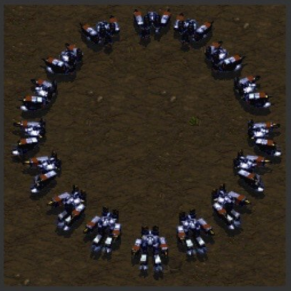 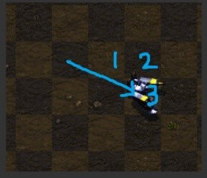 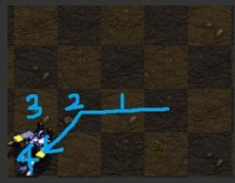 |  | 스타크래프트의 유닛은 16방향으로 움직일 수 있다. 이동할 수 있는 방향이 다양하므로 맨해튼거리는 적합하지 않고, 대각선 거리 또는 유클리디안 거리를 선택하는 것이 적합하다. 기본적으로 유닛은 일정 영역 안에서 최단거리를 검색하게 되는데 이 때 유클라디안을 사용하면 적합할 것 같고, 그 밖에 장애물이 가로막고 있을 땐 비교적 탐색시간이 적은 대각선 거리를 사용하면 될 것 같다.

이미지 출처
https://www.codetd.com/ko/article/6289553
https://www.growingwiththeweb.com/2012/06/a-pathfinding-algorithm.html
https://www.clien.net/service/board/park/14602883

